搭建
序号 | 类别 | 项目 | 单位 | 数量 | 天数 | 单价 | 总价 | 备注
1 | AV设备 | led屏 | 平 | 13.5 | 1 | ¥300.00 | ¥4,050.00 | 4.5X3M 室内p3
2 |  | 视频控台 | 台 | 1 | 1 | ¥1,200.00 | ¥1,200.00 | 无缝切换，不分屏
3 |  | 笔记本电脑 | 台 | 2 | 1 | ¥200.00 | ¥400.00
4 |  | 硅箱 | 台 | 1 | 1 | ¥500.00 | ¥500.00
5 |  | 音响设备 | 台 | 4 | 1 | ¥800.00 | ¥3,200.00 | SE 800一支
6 |  | 调音台 | 台 | 1 | 1 | ¥1,000.00 | ¥1,000.00 | 32数字台
7 |  | 无线手持麦 | 个 | 6 | 1 | ¥200.00 | ¥1,200.00
8 |  | 线材 | 项 | 1 | 1 | ¥500.00 | ¥500.00
9 | 搭建 | 舞台搭建 | 平 | 14 | 1 | ¥80.00 | ¥1,120.00 | 4.5M*3M*0.2M、木质结构铺地毯
10 |  | 舞台区地毯 | 平 | 60 | 1 | ¥20.00 | ¥1,200.00 | 灰地毯铺设40*1.5m 拉绒加厚地毯
11 |  | 指引展架 | 个 | 2 | 1 | ¥400.00 | ¥800.00 | 铝合金双面展板
12 |  | 日程展架 | 个 | 1 | 1 | ¥400.00 | ¥400.00
13 |  | 签到背景板（2m X 3m） | 平 | 6 | 1 | ¥80.00 | ¥480.00 | 桁架黑底喷绘
14 |  | 采访背景板（2m X 3m） | 平 | 6 | 1 | ¥80.00 | ¥480.00 | 桁架黑底喷绘
15 |  | 灯泡墙 | 套 | 1 | 1 | ¥6,000.00 | ¥6,000.00 | 粉红丝带状的灯泡墙（提供位置建议，及材质建议） 木结构裱写真饰面、灯泡道具 价格预估
16 |  | 绿幕 | 套 | 1 | 1 | ¥2,000.00 | ¥2,000.00 | 1000mmX2000mm，采访幕布，需悬挂
17 | 物料 | 胸针（2.2X3.8CM） | 个 | 55 | 1 | ¥10.00 | ¥550.00 | 丝带造型、多备5个 含运费 | 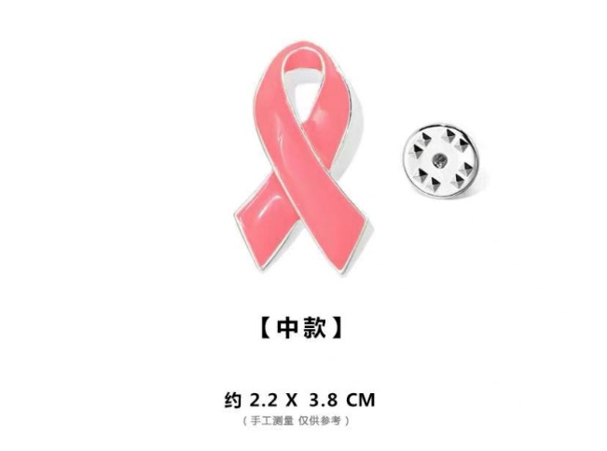
18 |  | 话筒贴 | 个 | 4 | 1 | ¥10.00 | ¥40.00 | 写真背胶
19 |  | 话筒套 | 个 | 4 | 1 | ¥35.00 | ¥140.00
20 |  | 台卡 | 个 | 25 | 1 | ¥10.00 | ¥250.00 | 250g铜版纸、A4三折
21 |  | 工作证 | 个 | 50 | 1 | ¥20.00 | ¥1,000.00 | 54X85.5mm,配挂绳（普通挂绳、不定制logo） PVC材质、覆膜
22 |  | 执行手册 | 份 | 10 | 1 | ¥20.00 | ¥200.00 | 200g铜版纸，预计4P，骑马钉
23 |  | 奖杯 | 个 | 15 | 1 |  | ¥0.00
24 |  | 马克笔 | 支 | 3 | 1 | ¥5.00 | ¥15.00
25 |  | 黑色水笔 | 支 | 5 | 1 | ¥5.00 | ¥25.00
26 |  | 花篮 | 份 | 2 | 1 | ¥600.00 | ¥1,200.00 |  | 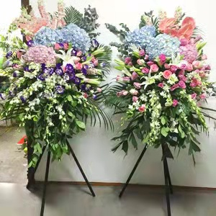
27 | 县域城市 物料 | 活动条幅 | 条 | 5 | 1 | ¥150.00 | ¥750.00 | 2000X600mm、含快递，最好能当地做
28 |  | 易拉宝 | 个 | 5 | 1 | ¥200.00 | ¥1,000.00 | 1000X2000mm、含快递，最好能当地做
29 |  | 台卡 | 个 | 10 | 1 | ¥10.00 | ¥100.00 | 250g铜版纸、A4三折、含快递，最好能当地做
30 |  | 启动道具 | 组 | 5 | 1 |  |  | 待定，等客户方案，暂时不报
31 | 人员 | 现场执行人员 | 人 | 2 | 2 | ¥500.00 | ¥2,000.00 | 成都
32 |  | 云摄影师 | 人/工 | 1 | 1 | ¥2,000.00 | ¥2,000.00
33 |  | 高级摄像师 | 人/工 | 1 | 1 | ¥3,000.00 | ¥3,000.00
34 |  | 摄像师（县域城市） | 人/工 | 5 | 1 | ¥3,800.00 | ¥19,000.00 | 含住宿及往返车费
35 |  | 礼仪小姐 | 人/工 | 2 | 1 | ¥600.00 | ¥1,200.00
36 |  | 速记员 | 人/工 | 1 | 1 | ¥3,000.00 | ¥3,000.00
37 |  | 化妆师 | 人/工 | 1 | 1 | ¥3,000.00 | ¥3,000.00
38 |  | 视频师 | 人 | 1 | 1 | ¥2,000.00 | ¥2,000.00
39 |  | 调音师 | 人 | 1 | 1 | ¥1,000.00 | ¥1,000.00
40 |  | 搭建工人 | 人/工 | 12 | 1 | ¥300.00 | ¥3,600.00 | 含进、撤场
41 |  | AV工人 | 人/工 | 8 | 1 | ¥300.00 | ¥2,400.00 | 含进、撤场
42 |  | 租赁工人 | 人/工 |  | 1 |  | ¥0.00
43 | 租赁 | 桌子 | 张 | 8 | 1 | ¥120.00 | ¥960.00 | 常规白色桌布
44 |  | 椅子 | 个 | 52 | 1 | ¥30.00 | ¥1,560.00 | 常规白色椅套
45 |  | 圆桌会单椅 | 张 | 8 | 1 | ¥200.00 | ¥1,600.00 | 皮质沙发椅
46 | 运输 | 搭建运输 | 车/次 | 2 | 1 | ¥1,000.00 | ¥2,000.00
47 |  | AV运输 | 车/次 | 2 | 1 | ¥1,000.00 | ¥2,000.00
49 |  | 租赁运输 | 车/次 | 2 | 1 | ¥500.00 | ¥1,000.00
50 | 差旅 | 飞机往返 | 人/次 | 2 | 1 | ¥2,000.00 | ¥4,000.00
51 |  | 住宿 | 间 | 2 | 2 | ¥400.00 | ¥1,600.00 | 23日入住、25日退房
52 |  | 餐饮&交通费 | 人/天 | 2 | 2 | ¥150.00 | ¥600.00
53 | 合计 |  |  |  |  |  | ¥87,320.00
54 | 税费 | 1% |  |  |  |  | ¥873.20
56 | 总价 |  |  |  |  |  | ¥88,193.20
57 | 优惠价 |  |  |  |  |  | ¥85,000.00

